carte coût des terres
La Financière agricole du Québec: Bulletin Transac-TERRES 2025

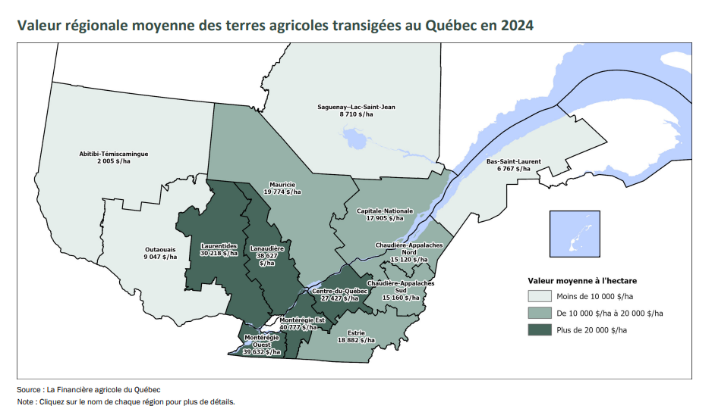
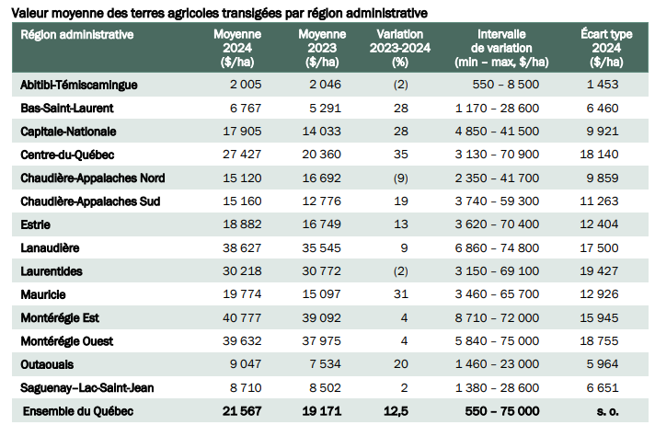

Convertisseur acres en hectares: | 5100 | $/acre | = | 12597 | $/ha

Convertisseur hectares en acres: | 5100 | $/acre | = | 12597 | $/ha

Coût Structure de financement
Veuillez remplir les sections vertes
PROGRAMME D'APPUI AU DÉVELOPPEMENT DE L'AGRICULTURE ET DE L'AGROALIMENTAIRE EN RÉGION Mesure 4051 – Innovation et essai Coût et structure de financement
 |  |  |  |  |  |  |  |  |  | Version 2026-01-07
 |  |  |  |  |  |  |  | SECTION RÉSERVÉE AU MINISTÈRE
Titre du projet | (À remplir) |  |  |  | Durée du projet | (À sélectionner) |  | No de dossier
 |  |  |  |  | Taux maximum d'aide financière sur les dépenses admissibles | 50% |  | Dépenses admissibles |  | 0.00 $
Demandeur (nom de l'entreprise, du regroupement ou de l'organisme) | (À remplir) |  |  |  |  |  |  | Taux de cumul des aides financières publiques pour le projet - si aide financière d'un autre M/O |  | 50%
Prénom et nom de la personne qui a rempli le formulaire | (À remplir) |  |  |  | Montant maximal d’aide financière par projet | 10,000 $ |  | Montant de l'aide offerte* (Maximum 10 000 $) |  | 0.00 $
 |  |  |  |  | Montant minimal des dépenses admissibles | 2,000 $ |  | Premier versement
Vous avez des questions ou besoin d'aide pour remplir ce document? N'hésitez pas à communiquer avec une personne-ressource du Ministère! |  | Cliquez ICI pour consulter la liste des personnes-ressources par région. |  |  | Montant de l'aide demandée (Calcul automatique - Maximum 10 000 $) | 0.00 $ |  | Dernier versement (Minimum 1 000 $)
 |  |  |  |  | Premier versement demandé |  |  | * Le montant de l'aide financière offerte est inscrit dans la convention d'aide financière transmise par le Ministère.
 |  |  |  |  | Deuxième versement demandé (Minimum 1 000 $)

SECTION 1 – DESCRIPTION DES COÛTS (OBLIGATOIRE – à remplir par le demandeur) |  |  |  |  |  | Instructions concernant les coûts et les contributions Étape 1 : inscrire le coût de la dépense avant les taxes dans la colonne G. Étape 2 : répartir le coût de la dépense dans les colonnes H, I et J, selon le type de contribution concerné (en argent, en nature ou autre contribution gouvernementale). L'aide financière demandée au Ministère (colonne K) est calculée automatiquement. La somme des colonnes H, I, J & K doit égaler celle de la colonne G.
Dépenses admissibles qui sont directement liées à la réalisation du projet.
Honoraires professionnels et contractuels Description des honoraires professionnels et contractuels (incluant les frais de déplacement et de séjour). Préciser le nom de l’entreprise, le mandat à réaliser, le nombre d’heures, etc. |  |  |  |  |  | Coût de la dépense avant les taxes | Contribution en argent (Conserver les factures) | Contribution en nature | Autre contribution gouvernementale | Aide financière demandée
Exemple : Firme ABC pour la réalisation de XYZ totalisant X heures de travail. |  |  |  |  |  | 10,000.00 $ | 3,000.00 $ |  | 5,000.00 $ | 2,000.00 $
 |  |  |  |  |  |  |  |  |  | 0.00 $

Sous-total |  |  |  |  |  | 0.00 $ | 0.00 $ | 0.00 $ | 0.00 $
Rémunération du personnel du demandeur, de ses partenaires et de l'équipe de coordination. IMPORTANT : dans le cas d'une exploitation agricole, le temps du producteur et de sa famille immédiate doit être calculé dans l'onglet « Feuille de saisie ». Salaire réel incluant les charges sociales. Si les charges sociales dépassent le montant forfaitaire de 26 %, une preuve comptable sera exigée lors des réclamations. Voir l'onglet « Instructions » pour plus de détails.
Fonction | Prénom et nom (si connu) et autres précisions | Taux horaire réel ($) | Charges sociales (%) |  | Heures totales à réaliser | Coût de la dépense avant les taxes | Contribution en argent (Conserver les factures) | Contribution en nature | Autre contribution gouvernementale | Aide financière demandée
Exemple : Agronome | Jacques Untel, Entreprise ABC | 26.85 $ | 26.00% |  | 150.00 | 5,074.65 $ |  | 2,537.33 $ |  | 2,537.32 $
(À sélectionner) |  |  |  |  |  | 0.00 $ |  |  |  | 0.00 $
(À sélectionner) |  |  |  |  |  | 0.00 $
(À sélectionner) |  |  |  |  |  | 0.00 $
(À sélectionner) |  |  |  |  |  | 0.00 $
(À sélectionner) |  |  |  |  |  | 0.00 $
(À sélectionner) |  |  |  |  |  | 0.00 $
(À sélectionner) |  |  |  |  |  | 0.00 $
(À sélectionner) |  |  |  |  |  | 0.00 $
Sous-total |  |  |  |  |  | 0.00 $ | 0.00 $ | 0.00 $ | 0.00 $
Frais de déplacement et de séjour du demandeur, de ses partenaires et de l'équipe de coordination Les frais de déplacement, d’hébergement et de repas ne doivent pas excéder les barèmes prévus au Recueil des politiques de gestion du gouvernement du Québec. |  |  |  |  | Cliquez ici pour consulter les barèmes | Coût de la dépense avant les taxes | Contribution en argent (Conserver les factures) | Contribution en nature | Autre contribution gouvernementale | Aide financière demandée
Exemple : 3 allers-retours Québec/Montréal (480 km) à 0,565 $ + 3 dîners à 17,90 $ pour rencontres du comité de suivi de projet. |  |  |  |  |  | 867.30 $ | 433.65 $ |  |  | 433.65 $
 |  |  |  |  |  |  |  |  |  | 0.00 $

Sous-total |  |  |  |  |  | 0.00 $ | 0.00 $ | 0.00 $ | 0.00 $
Autres frais et dépenses admissibles |  |  |  |  |  | Coût de la dépense avant les taxes | Contribution en argent (Conserver les factures) | Contribution en nature | Autre contribution gouvernementale | Aide financière demandée
Exemple : Frais d'analyse pour le composé organique XYZ |  |  |  |  |  | 600.00 $ | 300.00 $ |  |  | 300.00 $
Contribution en nature (le coût de la dépense avant les taxes correspond à ce qui est inscrit sur la feuille de saisie) |  |  |  |  |  | 0.00 $ |  | 0.00 $ |  | 0.00 $

Sous-total |  |  |  |  |  | 0.00 $ | 0.00 $ | 0.00 $ | 0.00 $
Total des dépenses admissibles (excluant les frais d'administration) |  |  |  |  |  | 0.00 $
Frais d'administration : sont admissibles les frais d'administration sans excéder 15 % des autres dépenses admissibles Le calcul est automatique, mais vous pouvez modifier le montant des contributions, si la situation diffère. |  |  |  |  |  | 0.00 $ |  | 0.00 $ |  | 0.00 $

Dépenses non admissibles et essentielles à la réalisation du projet |  |  |  |  | Coût des dépenses non admissibles | Section de commentaires réservée au ministère

Sous-total des dépenses non admissibles |  |  |  |  | 0.00 $

Section de commentaires réservée au ministère |  |  |  |  | Total du projet | Total des dépenses admissibles | Total des contributions en argent | Total des contributions en nature | Total des autres aides gouv. | Total de l'aide financière demandée (max. 10 000 $)
 |  |  |  |  | 0.00 $ | 0.00 $ | 0.00 $ | 0.00 $ | 0.00 $ | 0.00 $ | Attention : le montant total des dépenses admissibles doit atteindre 2 000 $
 |  |  |  |  | Pourcentage de la contribution | 0% | 0% | 0% | 0% | 0%

SECTION 2 – PROJET DE STRUCTURE DE FINANCEMENT DES DÉPENSES ADMISSIBLES SEULEMENT* (OBLIGATOIRE – à remplir par le demandeur)
Identification du contributeur (ex. : demandeur, partenaire, ministère ou organisme gouvernemental, entité municipale) |  | Type de financement (ex. : subvention, fonds propres, prêt bancaire, prêt gouvernemental, autre source de financement) |  | Commentaires ou précisions sur la source de financement, s'il y a lieu (ex. : nom de programme, détail du produit financier ou du fonds de soutien) |  | Confirmation du financement (confirmé, non confirmé) | Montant de la contribution |  | Montant considéré dans le cumul des aides publiques | % du cumul de l'aide publique préliminaire

MAPAQ – PADAAR |  | Subvention |  |  |  | Non confirmé | 0.00 $ |  | 0.00 $ | 0%
(À sélectionner) |  | (À sélectionner) |  |  |  | (À sélectionner) |  |  |  | 0%
(À sélectionner) |  | (À sélectionner) |  |  |  | (À sélectionner) |  |  |  | 0%
(À sélectionner) |  | (À sélectionner) |  |  |  | (À sélectionner) |  |  |  | 0%
(À sélectionner) |  | (À sélectionner) |  |  |  | (À sélectionner) |  |  |  | 0%
(À sélectionner) |  | (À sélectionner) |  |  |  | (À sélectionner) |  |  |  | 0%
* IMPORTANT : Seul le financement des dépenses admissibles est vérifié, afin de respecter les clauses de la section « Cumul des aides publiques » du texte du programme. La structure de financement réelle devra être déclarée dans les onglets de réclamation. |  |  |  | Total Financement dépenses admissibles |  |  | 0.00 $ |  | 0.00 $ | 0%

Section de commentaires réservée au ministère

